参考
年少者(法第56条～第64条)
最低年齢 | 労基法第56条 年少則第1、2、9条
使用者は、満15歳に達した日以後の最初の3月31日が終了しない児童を労働者として使用してはならない。 但し、児童の健康及び福祉に有害でなく、軽易な業務である場合には、所轄労働基準監督署長の許可を受けて、満13歳以上の児童を使用することができる(なお、映画、演劇の事業については、満13歳未満の児童でも使用は可能)。
年少者の証明 | 労基法第57条
使用者は、満18歳未満の年少者を使用する場合には、その者の年齢を証明する証明書(年齢証明書)を事業場に備え付けなければならない。 年齢証明書としては、住民票や住民票記載事項の証明書等でよいが、本籍地の記載は不要である。
深夜業の禁止 | 労基法第61条
深夜業とは、午後10時から午前5時までの間の勤務をいう。 満18歳未満の年少者は、非常災害の場合を除き、原則として深夜業をさせてはならない。 但し、交替制によって使用する満16歳以上の男性については可能である。 また、次の事業で使用する場合は、年少者であっても、深夜業が認められる。 農林業、畜産業、養蚕業、水産業、保健衛生の事業、電話交換の業務
年少者の危険有害業務の就業制限
満18歳に満たない年少者に対しては、別表3に掲げる業務(就業制限業務)に就業させてはならない。
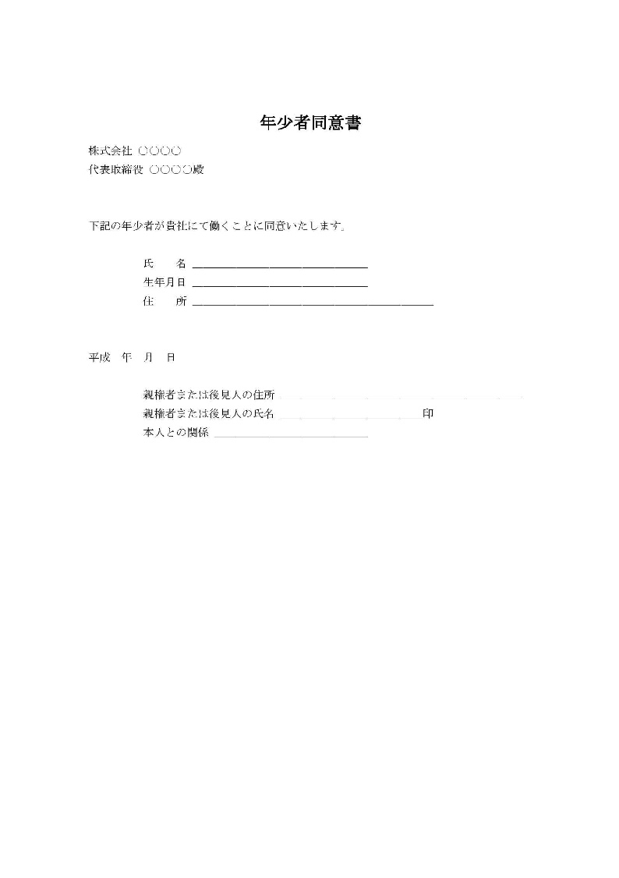
 | 就労承認書の例

【別表3】 年少者に就業させてはならない業務(就業制限業務)
1.重量物を取扱う業務の就業制限
 | 年齢及び性 |  | 重量(単位:キログラム)
 |  |  | 断続作業 | 継続作業
 | 満16歳未満 | 女 | 12kg | 8kg
 |  | 男 | 15kg | 10kg
 | 満16歳以上 | 女 | 25kg | 15kg
 | 満18歳未満 | 男 | 30kg | 20kg

2.安全上の有害な業務の就業制限
就業させてはならない業務(要旨) |  |  |  |  | 年少則 第8条
ボイラー(小型ボイラーを除く。以下同じ)の取扱いの業務 |  |  |  |  | 1号
ボイラーの溶接の業務 |  |  |  |  | 2号
クレーン・デリック等の運転の業務 |  |  |  |  | 3号
緩燃性でないフィルムの上映操作の業務 |  |  |  |  | 4号
エレベーター(最大積載荷重2トン以上等)の運転の業務 |  |  |  |  | 5号
動力により駆動される軌条運輸機関、貨物自動車(最大積載荷重2トン以上)等の運転の業務 |  |  |  |  | 6号
動力により駆動される巻上げ機(電気・エアホイストを除く)等の運転の業務 |  |  |  |  | 7号
充電電路(直流750V・交流300V超)又はその支持物の点検・修理・操作の業務 |  |  |  |  | 8号
運転中の原動機又は原動機から中間軸までの動力伝導装置の掃除・給油・ベルトの掛け換え等の業務 |  |  |  |  | 9号
クレーン・デリック等の玉掛の業務(補助作業者を除く) |  |  |  |  | 10号
液体燃焼器(最大毎時400リットル以上の消費量)の点火の業務 |  |  |  |  | 11号
動力により駆動される土木建築用機械・船舶荷扱用機械の運転の業務 |  |  |  |  | 12号
ゴム・ゴム化合物又は合成樹脂のロール練りの業務 |  |  |  |  | 13号
丸のこ盤(φ=250mm以上)・帯びのこ盤(φ=750mm以上)に木材を送給する業務 |  |  |  |  | 14号
動力により駆動されるプレスの金型、シャーの刃部の調整、掃除の業務 |  |  |  |  | 15号
操車場の構内における軌道車両の入れ換え等の業務 |  |  |  |  | 16号
軌道内での単独作業(ずい道内・見通し距離400m以内・車両通行頻繁箇所)の業務 |  |  |  |  | 17号
蒸気・圧縮空気により駆動されるプレス又は鍛造機械を用いる金属加工の業務 |  |  |  |  | 18号
動力により駆動されるプレス、シャーを用いる厚さ8mm以上の鋼鈑加工の業務 |  |  |  |  | 19号
手押しかんな盤又は単軸面取り盤の取扱いの業務 |  |  |  |  | 21号
岩石・鉱物の破砕機・粉砕機の材料を送給する業務 |  |  |  |  | 22号
土砂崩壊のおそれのある場所又は深さ5m以上の地穴内における業務 |  |  |  |  | 23号
墜落により危害を受けるおそれのある場所(高さ5m以上)における業務 |  |  |  |  | 24号
足場の組立・解体・変更作業(地上等の補助作業を除く)の業務 |  |  |  |  | 25号
立木(胸高直径350mm以上)の伐採の業務 |  |  |  |  | 26号
機械集材装置、運材索道等を用いて木材を搬出する業務 |  |  |  |  | 27号
火薬・爆薬・火工品を取扱う業務等で爆発のおそれのあるもの |  |  |  |  | 28号
危険物(労働安全衛生法施行令別表第1に掲げる爆発物等)を取扱う業務で、爆発・発火・引火のおそれのあるもの |  |  |  |  | 29号
圧縮ガス又は液化ガスを製造し、又は用いる業務 |  |  |  |  | 31号

3.衛生上有害な業務の就業制限
就業させてはならない業務(要旨) |  |  |  |  | 年少則第8条
水銀・砒素・黄りん・弗化水素酸・塩酸・硝酸等の有害物の取扱いの業務 |  |  |  |  | 32号
鉛・水銀・クロム等の有害物のガス・蒸気・粉じんを発散する場所における業務 |  |  |  |  | 33号
土石等のじんあい・粉末を著しく飛散する場所における業務 |  |  |  |  | 34号
ラジウム放射線・エックス線その他の有害放射線にさらされる業務 |  |  |  |  | 35号
多量の高熱物体を取扱う業務及び著しく暑熱な場所における業務 |  |  |  |  | 36号
多量の低温物体を取扱う業務及び著しく寒冷な場所における業務 |  |  |  |  | 37号
異常気圧下における業務 |  |  |  |  | 38号
さく岩機・鋲打機等身体に著しい振動を与える機械器具を用いる業務 |  |  |  |  | 39号
強烈な騒音を発する場所における業務 |  |  |  |  | 40号
病原体によって著しく汚染のおそれのある業務 |  |  |  |  | 41号

4.福祉上有害な業務の就業制限
就業させてはならない業務(要旨) |  |  |  |  | 年少則第8条
焼却・清掃又はと殺の業務 |  |  |  |  | 42号
監獄又は精神病院における業務 |  |  |  |  | 43号
酒席に侍する業務 |  |  |  |  | 44号
特殊の遊興的接客業における業務 |  |  |  |  | 45号

施工体制台帳
施工体制台帳 |  |  |  |  |  |  |  |  |  |  |  |  |  |  |  |  |  |  |  | 《下請負人に関する事項》

 |  |  |  |  |  |  |  |  |  |  |  |  |  |  |  |  |  |  |  |  | 会社名 |  |  |  |  |  |  |  |  |  | 代表者名
 | ［会社名］ |  | 渕上建設・友建設・白岩建設共同企業体

 | ［事業所名］ |  | 花高1住宅3番館(建築)工事 |  |  |  |  |  |  |  |  |  |  |  |  |  |  |  |  |  | 住所

 | 建設業の 許可 |  | 許 可 業 種 |  |  |  |  |  | 許 可 番 号 |  |  |  |  |  |  | 許可（更新）年月日
 |  |  |  |  |  |  |  |  |  |  |  |  |  |  |  |  |  |  |  |  | 工事名称 及び 工事内容
 |  |  | 土､建築､とび･土､管､舗､しゅん､塗､防水､水道､解体 |  |  |  | 工事業 |  | 大臣 特定 | （特-1）第 7922号 |  |  |  |  |  | 令和 1年 6月 1日
 |  |  |  |  |  |  |  |  | 知事 一般
 |  |  | 工事業 |  |  |  |  |  | 大臣 特定 | 第 号 |  |  |  |  |  | 年 月 日 |  |  |  |  | 工期 |  | 自 令和 年 月 日 至 令和 年 月 日 |  |  |  |  |  |  |  | 注文者との 契約日 |  | 令和 年 月 日
 |  |  |  |  |  |  |  |  | 知事 一般

 | 工事名称 及び 工事内容 |  | 花高1住宅3番館(建築)工事 建築一式
 |  |  |  |  |  |  |  |  |  |  |  |  |  |  |  |  |  |  |  |  | 建設業の 許可 |  | 施工に必要な許可業種 |  |  |  |  | 許 可 番 号 |  |  |  |  |  |  | 許可（更新）年月日

 | 発注者名 及び 住所 |  | 佐世保市 佐世保市長 朝長 則男 〒857-8585 長崎県佐世保市八幡町1-10 |  |  |  |  |  |  |  |  |  |  |  |  |  |  |  |  |  |  |  | 工事業 |  |  |  |  | 大臣 特定 |  |  | 第 号 |  |  |  | 年 月 日
 |  |  |  |  |  |  |  |  |  |  |  |  |  |  |  |  |  |  |  |  |  |  |  |  |  |  |  | 知事 一般
 |  |  |  |  |  |  |  |  |  |  |  |  |  |  |  |  |  |  |  |  |  |  | 工事業 |  |  |  |  | 大臣 特定 |  |  | 第 号 |  |  |  | 年 月 日
 | 工期 |  | 自 令和 2年 9月 16日 至 令和 4年 3月 24日 |  |  |  |  |  |  | 契約日 |  |  | 令和 2年 9月 16日 |  |  |  |  |  |  |  |  |  |  |  |  |  |  | 知事 一般

 |  |  |  |  |  |  |  |  |  |  |  |  |  |  |  |  |  |  |  |  | 健康保険等の加入状況 |  |  | 保険加入の有無 |  | 健康保険 |  |  |  |  |  | 厚生年金保険 |  |  |  | 雇用保険

 | 契約 営業所 |  |  | 区分 |  | 名 称 |  |  |  |  |  |  | 住 所 |  |  |  |  |  |  |  |  |  |  |  |  | 加入 未加入 適用除外 |  |  |  |  |  | 加入 未加入 適用除外 |  |  |  | 加入 未加入 適用除外

 |  |  |  | 元請契約 |  | 株式会社 渕上建設 |  |  |  |  |  |  | 佐世保市母ヶ浦町2000-16 |  |  |  |  |  |  |  |  |  | 事業所 整理記号等 |  |  | 営業所の名称 |  |  | 健康保険 |  |  |  | 厚生年金保険 |  |  |  | 雇用保険

 |  |  |  | 下請契約

 | 健康保険等の加入状況 |  |  | 保険加入の有無 |  | 健康保険 |  |  |  |  | 厚生年金保険 |  |  |  |  |  | 雇用保険 |  |  | 現場代理人名 |  |  |  |  |  |  |  |  |  | 安全衛生責任者名

 |  |  |  |  |  | 加入 未加入 適用除外 |  |  |  |  | 加入 未加入 適用除外 |  |  |  |  |  | 加入 未加入 適用除外 |  |  |  |  | 権限及び 意見申出方法 |  |  |  |  |  |  |  | 安全衛生推進者名

 |  |  | 事業所 整理記号等 |  |  | 区分 |  |  | 営業所の名称 |  |  | 健康保険 |  |  | 厚生年金保険 |  |  |  | 雇用保険 | 主任技術者名 |  |  |  |  | 専 任 非専任 |  |  |  |  | 雇用管理責任者名

 |  |  |  |  |  | 元請契約 |  |  | ㈱渕上建設 |  |  | 31ﾌｵﾑ14913 |  |  | 31ﾌｵﾑ14913 |  |  |  | 42302104491-000 |  |  | 資格内容 |  |  |  |  |  |  |  | 専門技術者名

 |  |  |  |  |  | 下請契約 |  |  |  |  |  |  |  |  |  |  |  |  |  |  |  |  |  |  |  |  |  |  |  |  |  | 資格内容

 |  |  |  |  |  |  |  |  |  |  |  |  |  |  |  |  |  |  |  |  |  |  |  |  |  |  |  |  |  |  |  | 担当工事内容
 | 発注者の 監督員名 |  | 乾 潤一郎 |  |  |  |  |  |  | 権限及び意見申出方法 |  |  | 工事請負契約書 第9条記載のとおり文章による

 |  |  |  |  |  |  |  |  |  |  |  |  |  |  |  |  |  |  |  | 一号特定技能外国人の従事の 状況（有無） |  |  |  | 有 無 |  |  | 外国人建設就労者の従事の 状況(有無) |  |  |  | 有 無 |  |  | 外国人技能実習生の従事の状況(有無) |  |  | 有 無
 | 監督員名 |  |  |  |  |  |  |  |  | 権限及び意見申出方法

※施工体制台帳の添付書類（建設業法施行規則第１４条の２第２項）
・発注者と作成建設業者の請負契約及び作成建設業者と下請負人の下請契約に係る当初契約及び変更契約の契約書面の写し（公共工事以外の建設工事について締結されるものに係るものは、請負代金の額に係る部分を除く）
・主任技術者又は監理技術者が主任技術者資格又は監理技術者資格を有する事を証する書面及び当該主任技術者又は監理技術者が作成建設業者に雇用期間を特に限定することなく雇用されている者であることを証する書面又はこれらの写し
・専門技術者をおく場合は、その者が主任技術者資格を有することを証する書面及びその者が作成建設業者に雇用期間を特に限定することなく雇用されている者であることを証する書面又はこれらの写し
 | 現場 代理人名 |  | 野村 英樹 |  |  |  |  |  |  | 権限及び意見申出方法 |  |  | 工事請負契約書 第10条記載のとおり文章による

 | 監理技術者名 主任技術者名 |  | 専 任 非専任 |  | 野村 英樹 |  |  |  |  | 資格内容 |  |  | 一級建築施工管理技士

 | 専門 技術者名 |  |  |  |  |  |  |  |  | 専門 技術者名

 |  | 資格内容 |  |  |  |  |  |  |  |  | 資格内容

 |  | 担当 工事内容 |  |  |  |  |  |  |  |  | 担当 工事内容

一号特定技能外国人の従事の 状況（有無） |  |  |  | 有 無 |  |  |  | 外国人建設就労者の従事の状況(有無) |  | 有 無 |  |  |  | 外国人技能実習生の従事の状況(有無) |  |  |  | 有 無

下請通知書
 |  |  |  |  |  |  | 令和 | 年 | 月 | 日

下請負通知書 |  |  |  |  |  |  |  |  |  |  | 《再下請負関係》
 |  |  |  |  |  |  |  |  |  |  |  |  |  |  | 再下請負業者及び再下請負契約関係について次のとおり報告いたします。
 |  |  |  |  |  |  |  |  |  |  |  | 会社名 |  |  |  |  |  | 代表者名
 | 直近上位 注文者名 |  | 渕上建設・友建設・白岩建設 共同企業体

 |  |  |  | 【報告下請負業者】 |  |  |  |  |  |  |  | 住所 電話番号

 |  |  |  |  | 住所 | 〒
 |  |  |  |  |  |  |  |  |  |  |  | 工事名称 及び 工事内容

 | 元請名称 | 渕上建設・友建設・白岩建設 共同企業体
 |  |  |  |  |  | TEL |  |  |  |  |  | 工期 | 自 年 月 日 至 年 月 日 |  |  |  |  | 契約日 |  | 年 月 日

 |  |  |  |  | 会社名

 |  |  |  |  | 代表者名 |  |  |  |  |  |  | 建設業の 許可 | 施工に必要な許可業種 |  |  |  | 許 可 番 号 |  |  |  |  | 許可（更新）年月日
 | 《自社に関する事項》
 |  |  |  |  |  |  |  |  |  |  |  |  | 工事業 |  |  |  | 大臣 特定 | 第 号 |  |  |  | 年 月 日
...
 |  |  |  |  |  |  |  |  |  |  |  |  |  |  |  |  |  |  | 担当工事内容
...
 |  |  |  |  |  |  |  |  |  |  | 一号特定技能外国人の従事の状況（有無） |  |  | 有 無 |  | 外国人建設就労者の従事の状況(有無) |  | 有 無 |  |  | 外国人技能実習生の従事の状況(有無) |  | 有 無
...
※再下請通知書の添付書類（建設業法施行規則第１４条の４第３項）
・再下請通知人が再下請人と締結した当初契約及び変更契約の契約書面の写し（公共工事以外の建設工事について締結されるものに係るものは、請負代金の額に係る部分を除く）
...

再下請 通知書
...
 |  |  |  | 担当工事内容
...
一号特定技能外国人の従事の状況（有無） | 有 無 | 外国人建設就労者の従事の状況(有無) | 有 無 |  | 外国人技能実習生の従事の状況(有無) | 有 無
...
※再下請通知書の添付書類（建設業法施行規則第１４条の４第３項）
・再下請通知人が再下請人と締結した当初契約及び変更契約の契約書面の写し（公共工事以外の建設工事について締結されるものに係るものは、請負代金の額に係る部分を除く）
...

再下請 通知書 (2)
...
 |  |  |  | 担当工事内容
...
一号特定技能外国人の従事の状況（有無） | 有 無 | 外国人建設就労者の従事の状況(有無) | 有 無 |  | 外国人技能実習生の従事の状況(有無) | 有 無
...
※再下請通知書の添付書類（建設業法施行規則第１４条の４第３項）
・再下請通知人が再下請人と締結した当初契約及び変更契約の契約書面の写し（公共工事以外の建設工事について締結されるものに係るものは、請負代金の額に係る部分を除く）
...

08.作業員名簿
...
 |  |  |  |  |  |  |  |  |  |  |  |  |  |  | 厚生・国民 ／ 受給者
 |  |  |  |  |  |  |  |  |  |  |  |  |  |  | 適用 ・ 除外

 |  |  |  | 年 月 日 |  | 年 月 日 |  |  |  | ( - - ) |  | 年 月 日 |  | 年 月 日 | 組合・けんぽ・建国・国保

 |  |  |  |  |  |  |  |  |  |  |  |  |  |  | 厚生・国民 ／ 受給者
 |  |  |  | 年 |  | 歳 |  |  |  | ( - - ) |  | ～
 |  |  |  |  |  |  |  |  |  |  |  |  |  |  | 適用 ・ 除外

（注) | １. | ＊印欄には次の記号を入れる。
女
基
現
作
未
 | …現場代理人 |  | …作業主任者 ※(注)２ |  |  | …女性作業員 |  | …18歳未満の作業員 |  |  | …基幹技能士 |  | ６. | 資格・免許等の写しを添付する。
能
主
職
安
再
 | …主任技術者 |  | …職 長 |  | …安全衛生責任者 |  | …能力向上教育 |  | …危険有害業務・再発防止教育 |  |  |  | ７. | 建退共手帳所有の有無については、該当するものに○で囲む。
 |  |  |  |  |  |  |  |  |  |  |  |  | ８. | 左欄の健康保険名称（健康保険組合、協会けんぽ、建設国保、国民健康保険）を選択し、右欄に健康保険被保険者証の番号の下４けた（番号が４桁以下の場合は当該番号）を記載。上記の保険に加入しておらず、後期高齢者である等により、国民健康保険の適用除外である場合には、右欄に「適応除外」と記載。
 | ２. | 作業主任者は作業を直接指揮する義務を負うので、同時に施工されている他の現場や、同一現場においても他の作業箇所との作業主任者を兼務することは、法的に認められていないので、複数の選任としなければならない。

 | ３. | 作業員名簿に記載される作業員は、当該工事に従事する見込の者を必要最小限報告し、追加の都度この様式で提出する。 |  |  |  |  |  |  |  |  |  |  | ９. | 左欄の年金保険名称（厚生年金、国民年金）を選択。各年金の受給者である場合は、「受給者」に○。
 |  |  |  |  |  |  |  |  |  |  |  |  | １０． | 右欄に被保険者番号の下４けたを記載。（日雇労働被保険者の場合には左欄に「日雇保険」と記載）事業主である等により雇用保険の適用除外である場合には左欄「除外」に○。
 | ４. | 経験年数は現在担当している仕事の経験年数を記入する。
 | ５. | 各社別に作成するのが原則だが、リース機械等の運転者は一緒でもよい。

